상품제안서
테팔 프리미엄 비스트로26cm +궁중팬28cm+멀티터너 | 상품코드: F29574

 |  |  |  |  |  |  | 02-412-0044 | www.easy1.co.kr
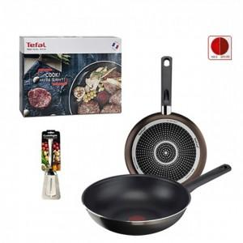

【상세/제작정보】 | 스티커 제작및 부착 비용 별도 문의.

【인쇄/포장옵션】 | / 포장불가능

【공급단가】 | 수량 | 12~ | 60~ | 100~ | 300~ | 500~
*VAT별도 | 단가 | 56,870원 | 55,960원 | 54,600원 | 53,230원 | 52,320원

【상품 URL】 | http://www.easy1.co.kr/src/goods_detail.php?gdno=29574

